Sheet1
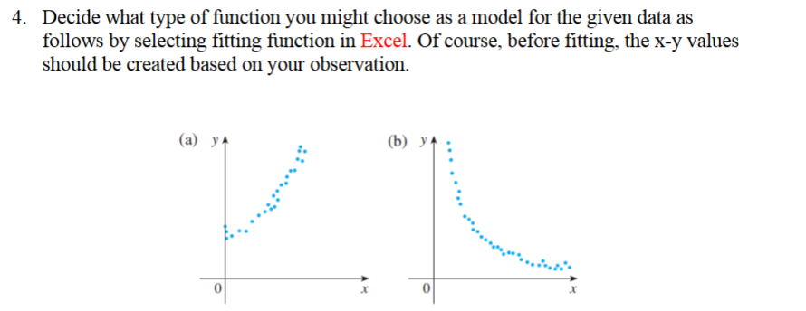
Q.4

y
a. | x | y
 | 0 | 0
 | 1 | 4
 | 2 | 10
 | 3 | 18
 | 4 | 28
 | 5 | 40
 | 6 | 54
 | 7 | 70
 | 8 | 88
 | 9 | 108
 | 10 | 130

b. | x | y
 | 0 | 40
 | 1 | 31.152031323
 | 2 | 24.261226389
 | 3 | 18.89466211
 | 4 | 14.715177647
 | 5 | 11.460191874
 | 6 | 8.9252064059
 | 7 | 6.950957738
 | 8 | 5.4134113295
 | 9 | 4.2159689825
 | 10 | 3.283399945

